Sheet1
入库清单 |  |  |  |  | 箱单信息
地址：（CZ3187）广东省东莞市凤岗镇五联村科研路9号 收件人：（CZ3187） 联系电话：18922869479 |  |  | 客户代码:CZ3187
 |  |  | 运输方式:TIR卡航

 |  |  | CZ3187-0701-1

序号 | 产品信息 | 外箱箱唛 |  | 数量 | 图片 | 重量 | 体积 | 产品名 | 材质
1 | 43183-Y07U0001-OB01 壁挂奖牌展示架 申购：PR2607010090 | CZ3187-0701-1 |  | 40 | 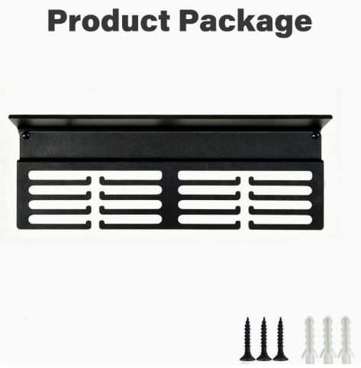 | 43 | 0.15 | 壁挂奖牌展示架 | 金属

 |  |  |  |  |  | 总重量 | 总体积 | 密度
 |  |  |  |  |  | 43 | 0.15 | 286.67

